6.모식도
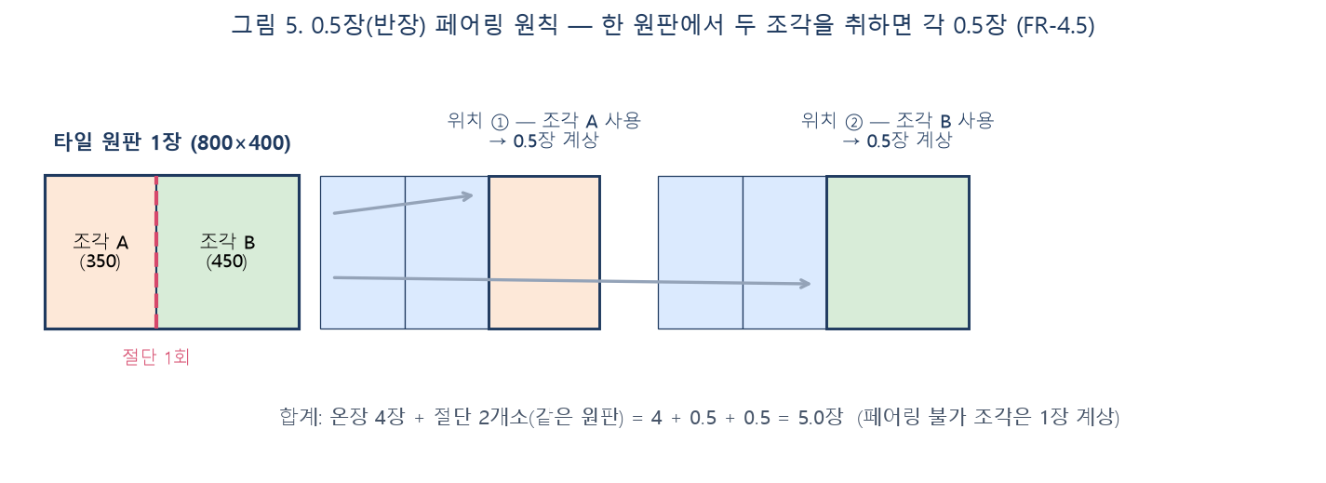
개념 모식도 — 핵심 요구사항 이해용 (상세 요건은 각 FR 참조)

그림 1. 입면 전개도 입력 요소 — 마감 구간·꺾임점·개구부 정의 (FR-2)
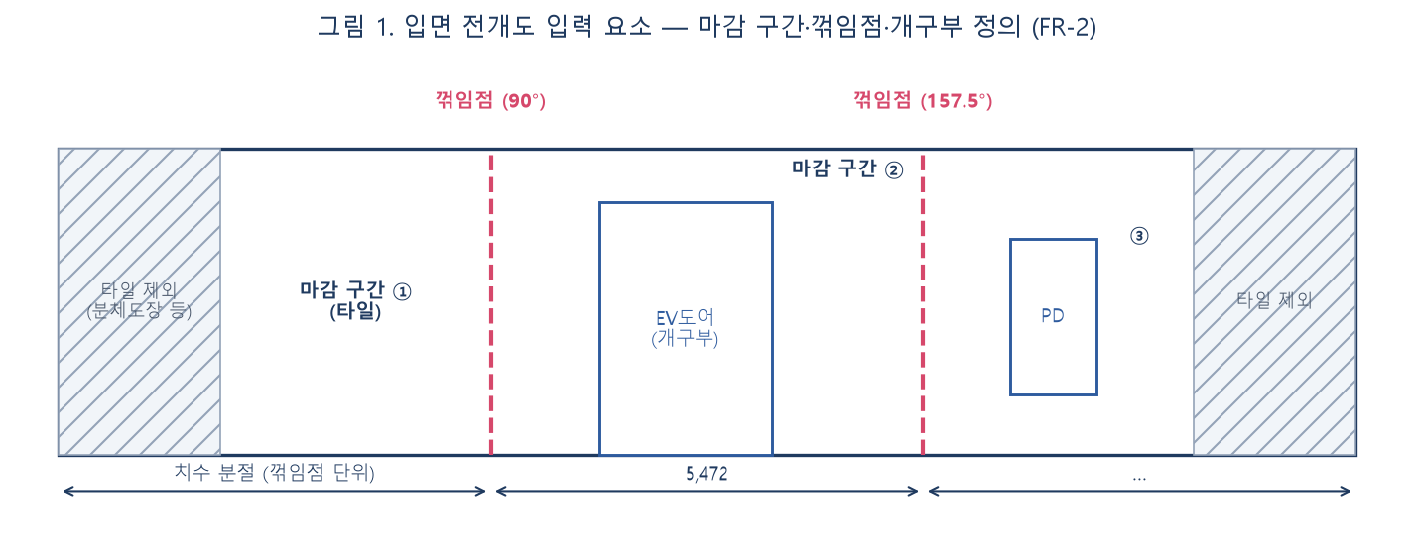

그림 2. 꺾임점 독립 배치 — 꺾임점에서 반드시 절단, 벽면별 재시작 (FR-4.1)
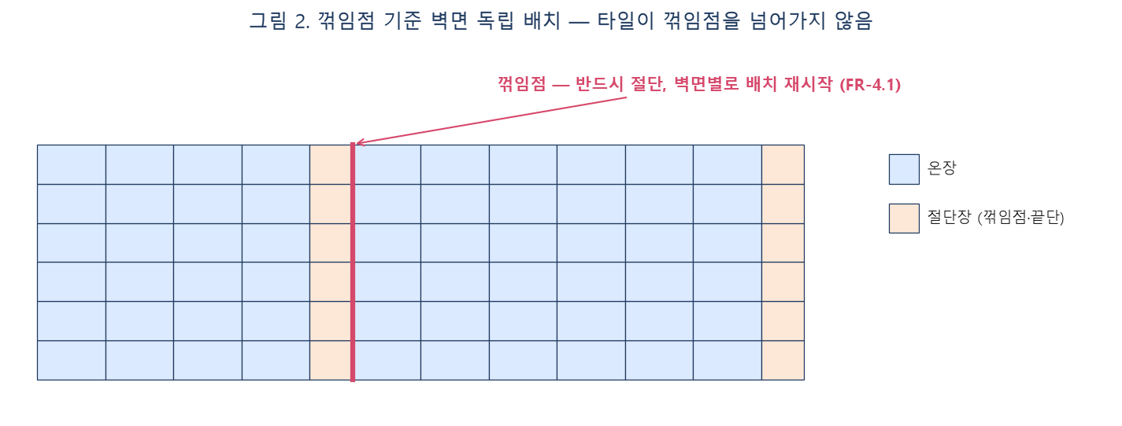

그림 3. 개구부 조각 처리 — 헤더·SILL·좌우 조각 별도 계상 (FR-4.2)
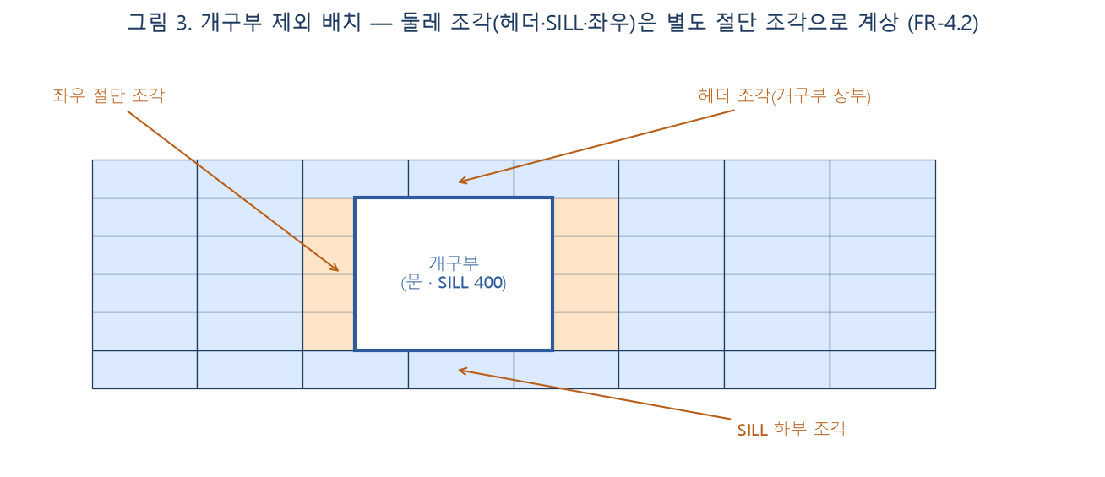

그림 4. SP(시작점) 개념 — SP 변경 시 절단·물량 변화, 즉시 재산출 (FR-3.5·3.6)
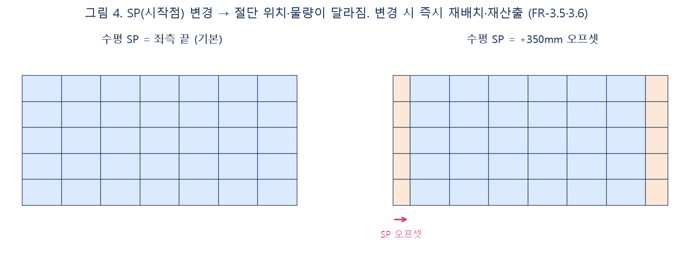

그림 5. 0.5장(반장) 페어링 — 한 원판 두 조각 = 각 0.5장 (FR-4.5)

